入力フォーム
こちらは「使用承認申請書」及び「減免承認申請書」の入力フォームとなります。
申請時点での情報を青色のセルに記入してください。オレンジのセルは入力不要です。
後日、変更がある場合は「焼津青少年の家 事業班担当者」までご連絡ください。
 |  |  |  |  |  |  |  |  |  |  |  |  |  |  |  |  | U-AJを非表示

共通
 | 入力項目名 | 入力内容の説明 | 入力欄
入力必須項目 | 連絡責任者・担当者 | 作成者・連絡責任者名を入力してください
入力必須項目 | ＴＥＬ番号 | 日中連絡の取れるＴＥＬ番号を入力してください
入力必須項目 | ＦＡＸ番号orﾒｰﾙｱﾄﾞﾚｽ | ＦＡＸ番号を入力してください ※使用していない場合はメールアドレスを入力
入力必須項目 | 申請年月日 | 申請年月日を和暦にて入力してください 令和 |  | 年 |  | 月 |  | 日
令和
入力必須項目 | 利用期間年月日 | 利用期間を和暦にて入力してください 令和 |  | 年 |  | 月 |  | 日 | から 令和 |  | 年 |  | 月 |  | 日 | まで
入力必須項目 | 申請者又は団体住所 | 法人その他の団体にあっては、その主たる事務所の所在地
入力必須項目 | 団体名 | 団体名を入力してください
入力必須項目 | 代表者職名 | 代表者の職名を入力してください
入力必須項目 | 代表者氏名 | 代表者名を入力してください
入力必須項目 | 事業の名称 | 事業名称を入力してください（自然体験教室等）

使用承認申請書
 |  | 申請時点の情報を入力してください。
 | 入力項目名 | 入力内容の説明 | 入力欄
 | 使用目的 | 別紙「利用申込書」に詳細を記入して提出してください。 | 別添、利用申込書を参照
 | 使用施設 | 同上 | 別添、利用申込書を参照
 | 使用設備 | 同上 | 別添、利用申込書を参照
 |  | 利用年月日を和暦にて入力し、利用時間区分に「○」を入力してください | 年(和暦) | 月 | 日 | 午前 | 午後 | 夜間
 | 使用日時① １日目 | 令和
令和
 | 使用日時② ２日目 | 令和
 | 使用日時③ ３日目 | 令和
 | 使用日時④ ４日目 | 令和
 | 使用日時⑤ ５日目 | 令和
 | 使用日時⑥ ６日目 | 令和
 | 使用日時⑦ ７日目 | 令和
 | 使用日時⑧ ８日目 | 令和
 | 使用日時⑨ ９日目 | 令和

日帰り延べ人数の考え方
★１人の方が３日間とも日帰りの場合は、
３人と計算します。
★１人が２日間、もう１人が３日間の場合は、
５人と計算します。
 | 使用者の内訳 | 該当する区分の対象延べ人数を入力してください（申請時点見込み人数） |  | 宿泊 | 日帰り(延べ)
 |  | 勤労に従事している26歳未満の方で、指導引率者でない方は「勤労青少年」となります | 勤労青少年
 |  |  | 学生
 |  |  | 生徒（高校生）
 |  |  | 生徒（中学生）
 |  |  | 児童
 |  |  | 幼児
 |  |  | 指導者・引率者
 |  | 保護者の方、カメラマン、外部講師は「その他の者」となります。 | その他の者
 |  | なお、施設安全対策の一環として、入館できる方は事前提出される名簿に記名のある方 | 小計 | 0人 | 0人
 |  | のみとなります。宿泊をされない場合は、日帰りの人数として積算してください。 | 合計 |  | 0人

減免承認申請書
 |  | 減免の対象は、義務教育書学校の教育計画に基づく学校行事に参加する者のみです。
 |  | 高校以上、一般団体は減免対象となりません。 | 入力欄 | 人数 | 区分
 | 減免対象区分 | 該当する区分全てに「○」を入力してください |  |  | (1) 県又は県教育委員会が主催し、又は共催する事業に参加するため
 |  |  |  |  | (2) 義務教育諸学校の教育計画に基づく学校行事に参加する者のうち、下記のいずれかに該当するため
 |  | (2)に「○」を入力し、該当の区分に「○」を入力してください |  |  | ア 就学困難な児童及び生徒に係る就学奨励についての国の援助に関する法律による就学奨励を受けている保護者の保護する者
 |  | ○がついた項目の人数を入力してください。 |  |  | イ 生活保護法による保護を受けている児童及び生徒
 |  |  |  |  | ウ 児童福祉法(昭和22年法律第164号)第7条第1項に規定する児童福祉施設に入所し、又は通園している者
 |  |  |  |  | エ 身体障害者手帳、療育手帳、精神障害者保健福祉手帳若しくは難病の患者に対する医療等に関する法律（平成26年法律第50号）第７条第４項に規定する医療受給者証又は同法第28条第２項の規定による指定難病にかかっている旨の証明を受けている者
 |  |  |  |  | オ 児童及び生徒を引率する者
 |  |  |  |  | (3) その他教育委員会が特別の理由があると認める者

 | 減免者内訳 | 該当する区分の対象延べ人数を入力してください（申請時点見込み人数） |  | 宿泊 | 泊数① | 人数① | 金額① | 泊数② | 人数② | 金額②
 |  |  | 勤労青少年 | 700円
 |  |  | 学生生徒（大・高） | 700円
 |  |  | 生徒・児童・幼児 | 300円
 |  |  | 指導引率者 | 700円 |  |  |  |  |  |  | 宿泊減免合計
 |  |  | その他の者 | 1100円 |  |  |  |  |  |  |  | 円
 |  |  |  | 日帰り | 回数① | 人数 | 金額① | 回数② | 人数 | 金額②
 |  |  | 勤労青少年 | 350円
 |  |  | 学生生徒（大・高） | 350円
 |  |  | 生徒・児童・幼児 | 150円
 |  |  | 指導引率者 | 350円 |  |  |  |  |  |  | 日帰り減免合計 |  | 減免金額合計
 |  |  | その他の者 | 550円 |  |  |  |  |  |  |  | 円 |  | 円
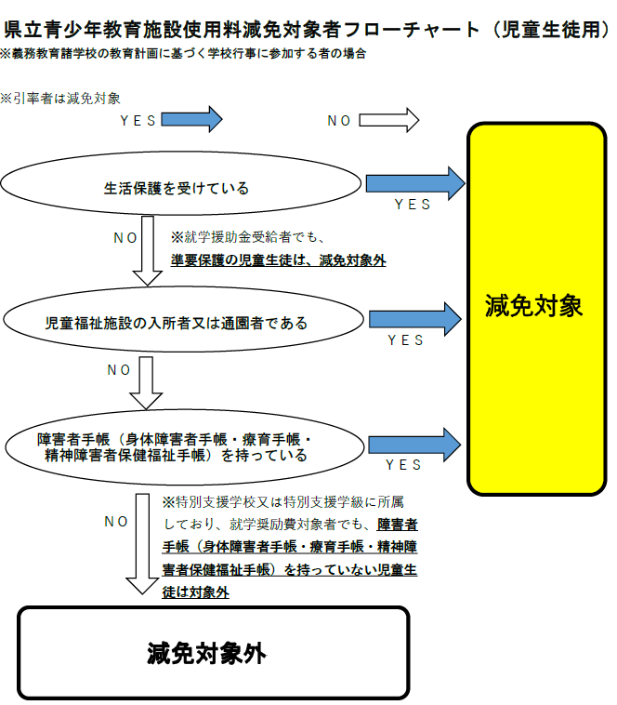
入力は以上となります。
「使用承認申請書」シート及び「減免承認申請書」シートを確認いただき、
赤色のセルがあれば必須項目に入力漏れがございますので、入力フォームを再度確認ください。

使用承認申請書
様式第１号(第10条関係)(用紙 日本産業規格A4縦型)

 |  |  |  |  | 使用承認申請書
 |  |  |  |  |  |  |  |  | 令和 |  | 入力してください | 年 | 入力してください | 月 | 入力してください | 日
 | 静岡県教育委員会 様
 |  |  |  |  |  | 住 所 |  | 入力してください
 |  |  | 申請者 |  |  | 団 体 名 |  | 入力してください
 |  |  |  |  |  | 代表者 職・氏名 |  | 入力してください
 | 次のとおり 静岡県立焼津青少年の家 を使用したいので、申請します。
 | 使 用 目 的 |  | 別添、利用申込書を参照
 | 使 用 施 設 |  | 別添、利用申込書を参照
午 前
午 後
 | 使用設備 等 |  | 別添、利用申込書を参照
夜 間
 | 使 用 日 時 |  |  |  |  | 使 用 者 の 内 訳
 |  |  |  | 区分 |  |  |  |  |  | 宿 泊 |  |  |  | 日帰り（延べ）
 | 年月日（曜日） |  |  |  |  | 勤労青少年
 |  |  |  |  |  | 学 生
 |  |  |  |  |  | 生徒（高校生）
 |  |  |  |  |  | 生徒（中学生）
 |  |  |  |  |  | 児 童
 |  |  |  |  |  | 幼 児
 |  |  |  |  |  | 指導者・引率者
 |  |  |  |  |  | そ の 他 の 者
 |  |  |  |  |  | 小 計 |  |  |  |  | ０ |  | 人 |  | ０ |  | 人
 |  |  |  |  |  | 合 計 |  |  |  |  |  |  |  |  | ０ |  | 人
 |  | 住 所 |  |  | 入力してください
 | 申請者の | 団 体 名 |  |  | 入力してください
 | 連 絡 先 | 代表者名 |  |  | 入力してください |  | 電話番号 |  |  | 入力してください
 |  | 連絡責任者 |  |  | 入力してください |  | FAX番号 |  |  | 入力してください
 | ※勤労青少年とは、勤労に従事している者で26歳未満の者をいう。

減免承認申請書
様式第２号(第10条関係)(用紙 日本産業規格A4縦型)

 |  |  |  | 使用料減免承認申請書
 |  |  |  |  |  |  | 令和 | 入力してください | 年 | 入力してください | 月 | 入力してください | 日
 | 静岡県教育委員会 様
 |  |  |  |  | 住 所 | 入力してください
 |  |  | 申請者 |  | 団 体 名 | 入力してください
 |  |  |  |  | 代表者 職・氏名 | 入力してください
 | 次のとおり 静岡県立焼津青少年の家 の使用料の減免を受けたいので、申請します。
 | 事業の名称 （使用目的） | 入力してください
(1) 県又は県教育委員会が主催し、又は共催する事業に参加するため
 | 減免の理由 |  |  |  |  |  |  |  |  |  |  |  |  | 人
(2) 義務教育諸学校の教育計画に基づく学校行事に参加する者のうち、下記のいずれかに該当する
ため
 | （右欄に人数 |  |  |  |  |  |  |  |  |  |  |  | (2)の計
 | を記載） |  |  |  |  |  |  |  |  |  |  |  |  | 人
ア 就学困難な児童及び生徒に係る就学奨励についての国の援助に関する法律による就学奨励
を受けている保護者の保護する者
 |  |  |  |  |  |  |  |  |  |  |  |  |  | 人

イ 生活保護法による保護を受けている児童及び生徒
ウ 児童福祉法(昭和22年法律第164号)第7条第1項に規定する児童福祉施設に入所し、又は通園
している者
 |  |  |  |  |  |  |  |  |  |  |  |  |  | 人
 |  |  |  |  |  |  |  |  |  |  |  |  |  | 人
エ 身体障害者手帳、療育手帳、精神障害者保健福祉手帳若しくは難病の患者に対する医療等に
関する法律（平成26年法律第50号）第７条第４項に規定する医療受給者証又は同法第28条第
２項の規定による指定難病にかかっている旨の証明を受けている者
 |  |  |  |  |  |  |  |  |  |  |  |  |  | 人

オ 児童及び生徒を引率する者
(3) その他教育委員会が特別の理由があると認める者
 |  |  |  |  |  |  |  |  |  |  |  |  |  | 人
 |  |  |  |  |  |  |  |  |  |  |  |  |  | 人
 | 使用日時 |  | 入力してください
 | 減免申請額
 | 内訳 |  | 宿泊分 |  |  |  | 日帰り分
 | 勤労青少年

 | 学生・生徒

 | 生徒・児童・幼児

 | 指導者・引率者

 | その他の者

 |  |  | 宿泊分計 |  |  |  | 日帰り分計
 | ※勤労青少年とは、勤労に従事している者で26歳未満の者をいう。

